Sheet1
楼体字制作报价表
序号 | 名称 | 图片 | 尺寸cm | 数量（个） | 单价 | 总价 | 材质及工艺
室外标识
1 | 中文 |  | 53 | 8 |  | 0 | 1.0厚304不锈钢烤漆字
2 | 英文 |  | 16 | 29 |  | 0 | 1.0厚304不锈钢烤漆字 | 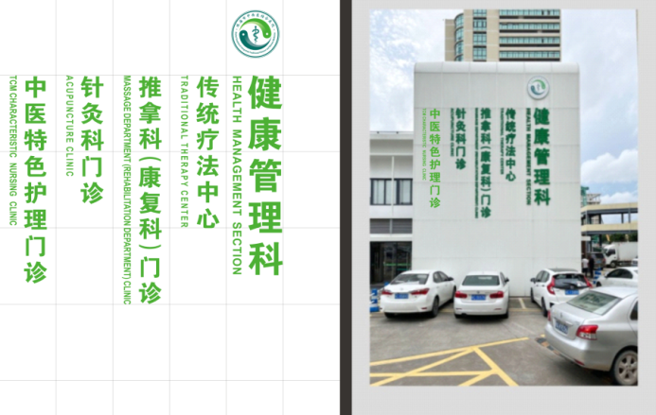
小计： |  |  |  |  |  |  |  | 参考图片，具体以科室需求为准
总价： |  |  |  |  |  | 0
质保时间: 年
日期：

制作单位：
公司名称
公司帐号：
联系电话： 联系地址：

